圖表索引
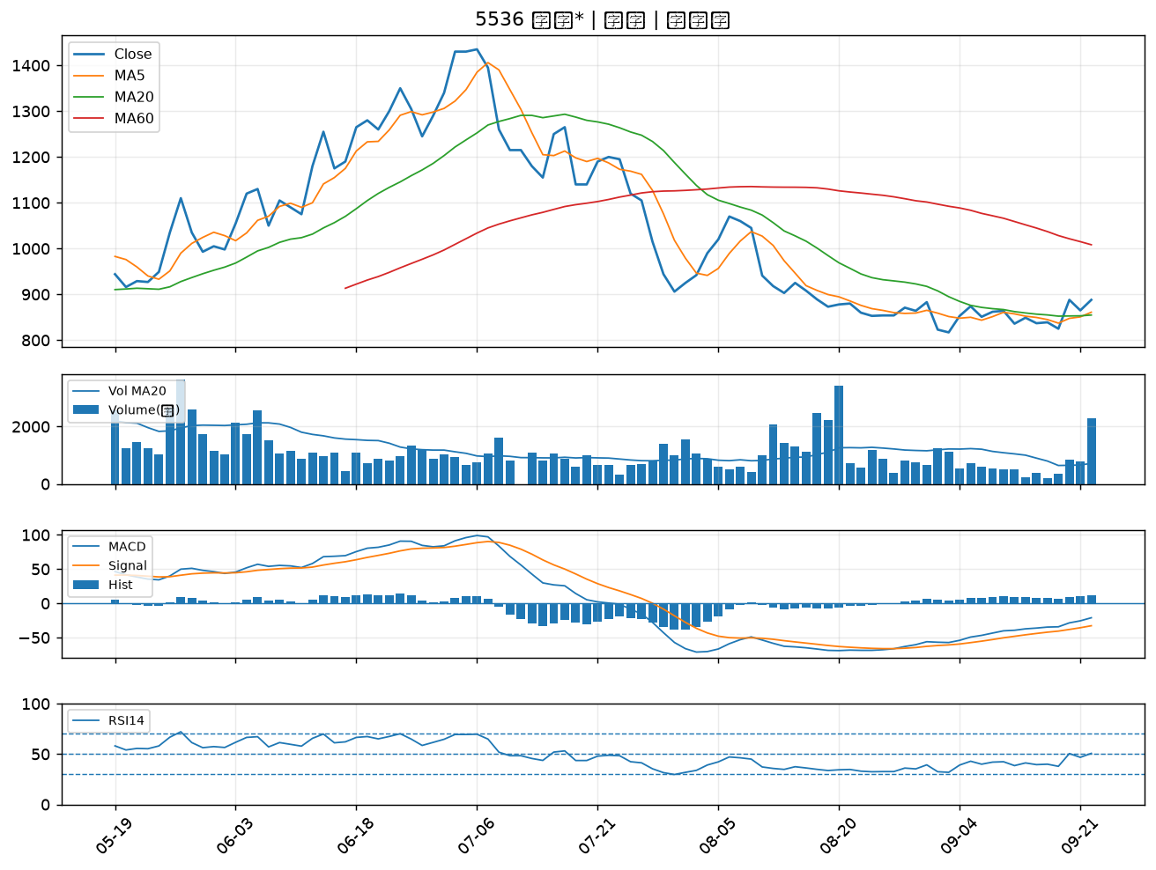
股票代號 | 股票名稱 | 市場 | 買進觀察分級 | 主力突破分數 | 圖表路徑
1709 | 和益 | 上市 | A級 | 5 | output/charts/20260922/1709_和益.png
3016 | 嘉晶 | 上市 | A級 | 5 | output/charts/20260922/3016_嘉晶.png
2436 | 偉詮電 | 上市 | A級 | 5 | output/charts/20260922/2436_偉詮電.png
2034 | 允強 | 上市 | A級 | 5 | output/charts/20260922/2034_允強.png
6026 | 福邦證 | 上櫃 | A級 | 5 | output/charts/20260922/6026_福邦證.png
8021 | 尖點 | 上市 | A級 | 4 | output/charts/20260922/8021_尖點.png
2069 | 運錩 | 上市 | A級 | 4 | output/charts/20260922/2069_運錩.png
3044 | 健鼎 | 上市 | A級 | 4 | output/charts/20260922/3044_健鼎.png
2466 | 冠西電 | 上市 | A級 | 4 | output/charts/20260922/2466_冠西電.png
3714 | 富采 | 上市 | A級 | 4 | output/charts/20260922/3714_富采.png
2454 | 聯發科 | 上市 | A級 | 4 | output/charts/20260922/2454_聯發科.png
3219 | 倚強科 | 上櫃 | B級 | 7 | output/charts/20260922/3219_倚強科.png
2030 | 彰源 | 上市 | B級 | 6 | output/charts/20260922/2030_彰源.png
2241 | 艾姆勒 | 上市 | B級 | 6 | output/charts/20260922/2241_艾姆勒.png
6116 | 彩晶 | 上市 | B級 | 5 | output/charts/20260922/6116_彩晶.png
2444 | 兆勁 | 上市 | B級 | 5 | output/charts/20260922/2444_兆勁.png
6526 | 達發 | 上市 | B級 | 5 | output/charts/20260922/6526_達發.png
7792 | 安葆 | 上櫃 | B級 | 5 | output/charts/20260922/7792_安葆.png
8150 | 南茂 | 上市 | B級 | 5 | output/charts/20260922/8150_南茂.png
2363 | 矽統 | 上市 | B級 | 4 | output/charts/20260922/2363_矽統.png
5483 | 中美晶 | 上櫃 | B級 | 4 | output/charts/20260922/5483_中美晶.png
3035 | 智原 | 上市 | B級 | 4 | output/charts/20260922/3035_智原.png
3481 | 群創 | 上市 | B級 | 4 | output/charts/20260922/3481_群創.png
3062 | 建漢 | 上市 | B級 | 4 | output/charts/20260922/3062_建漢.png
1617 | 榮星 | 上市 | B級 | 4 | output/charts/20260922/1617_榮星.png
6182 | 合晶 | 上櫃 | B級 | 3 | output/charts/20260922/6182_合晶.png
2449 | 京元電子 | 上市 | B級 | 3 | output/charts/20260922/2449_京元電子.png
3711 | 日月光投控 | 上市 | B級 | 3 | output/charts/20260922/3711_日月光投控.png
8040 | 九暘 | 上櫃 | B級 | 3 | output/charts/20260922/8040_九暘.png
5536 | 聖暉* | 上櫃 | B級 | 3 | output/charts/20260922/5536_聖暉*.png

1709 和益｜A級
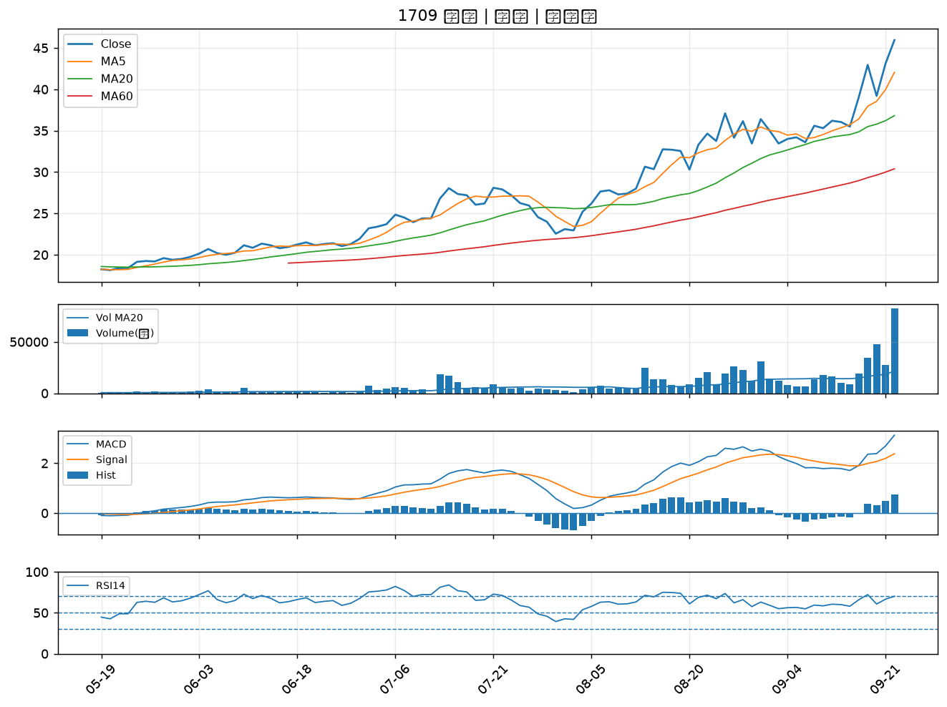

3016 嘉晶｜A級
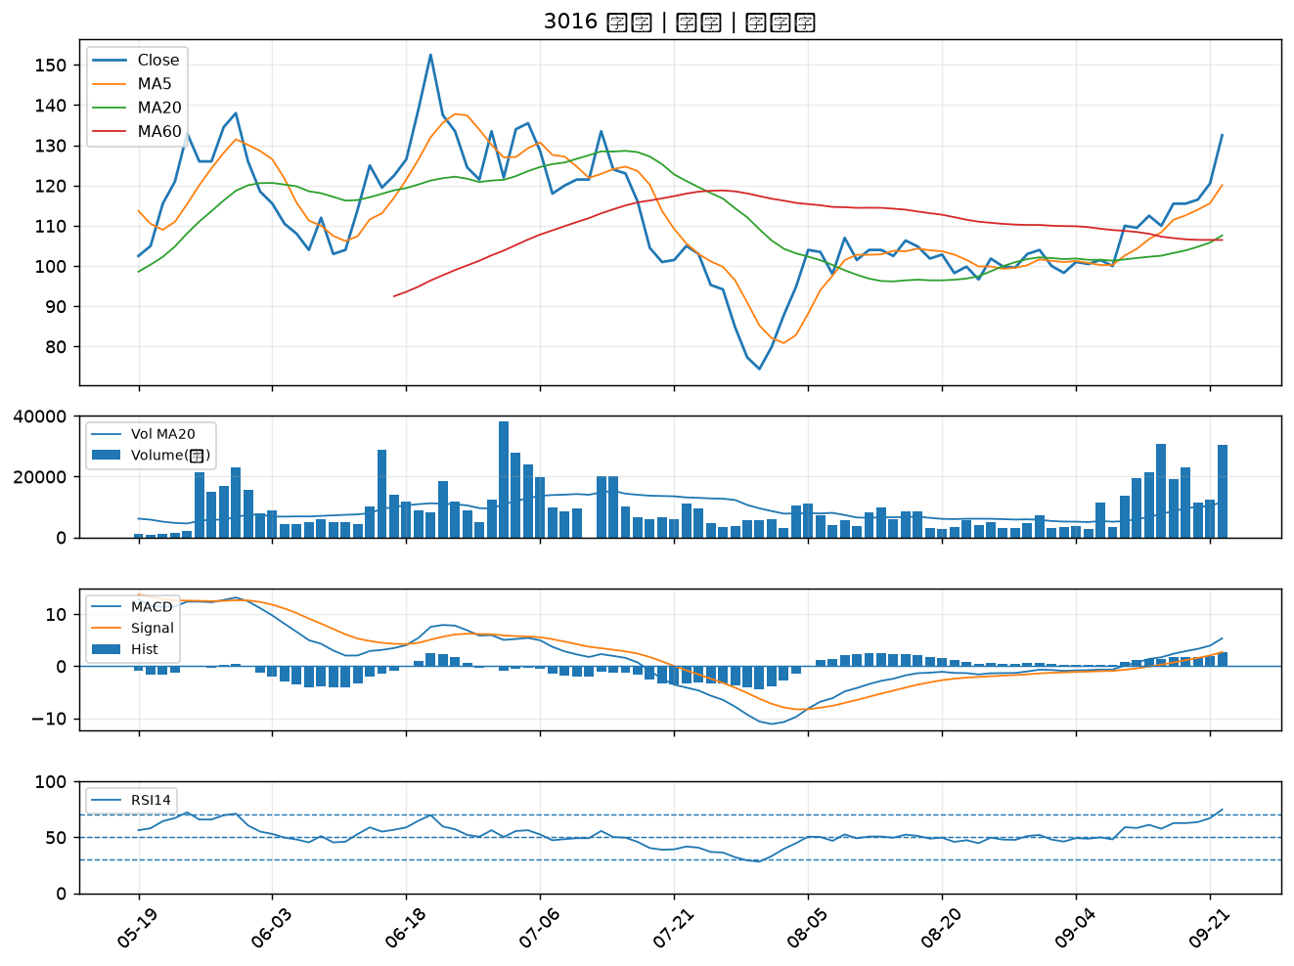

2436 偉詮電｜A級
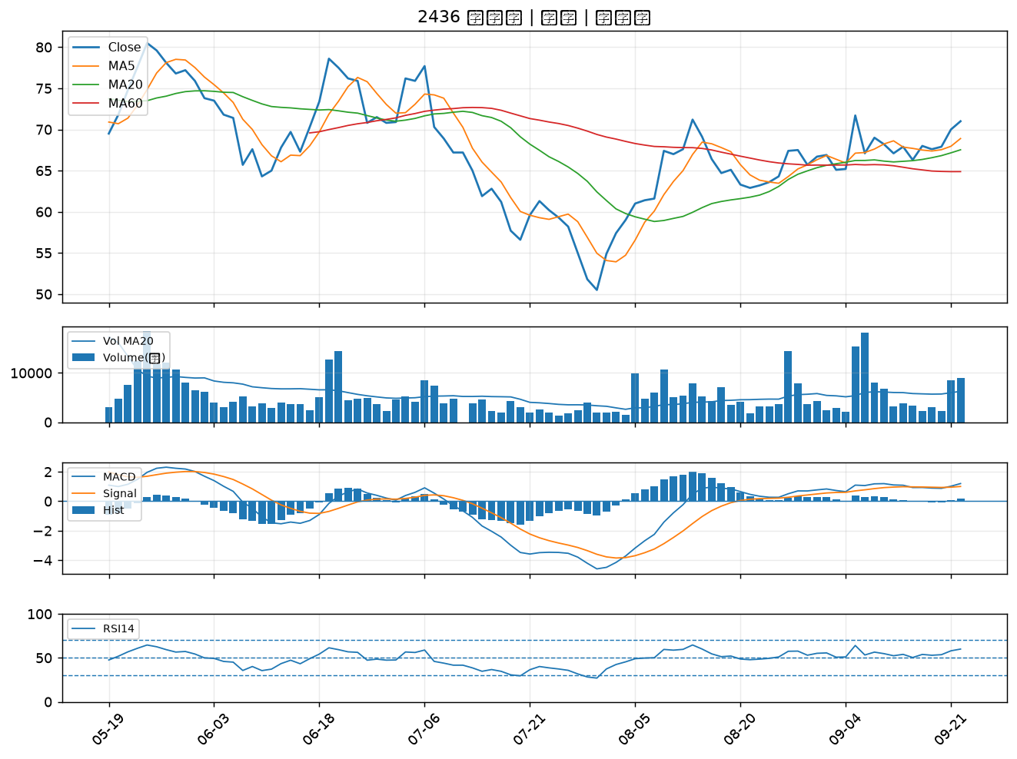

2034 允強｜A級
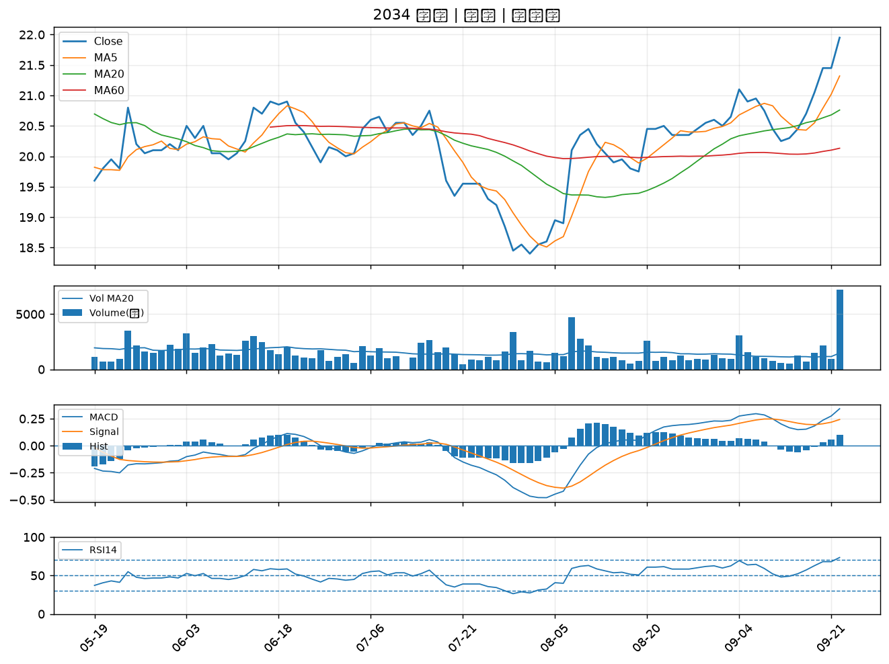

6026 福邦證｜A級
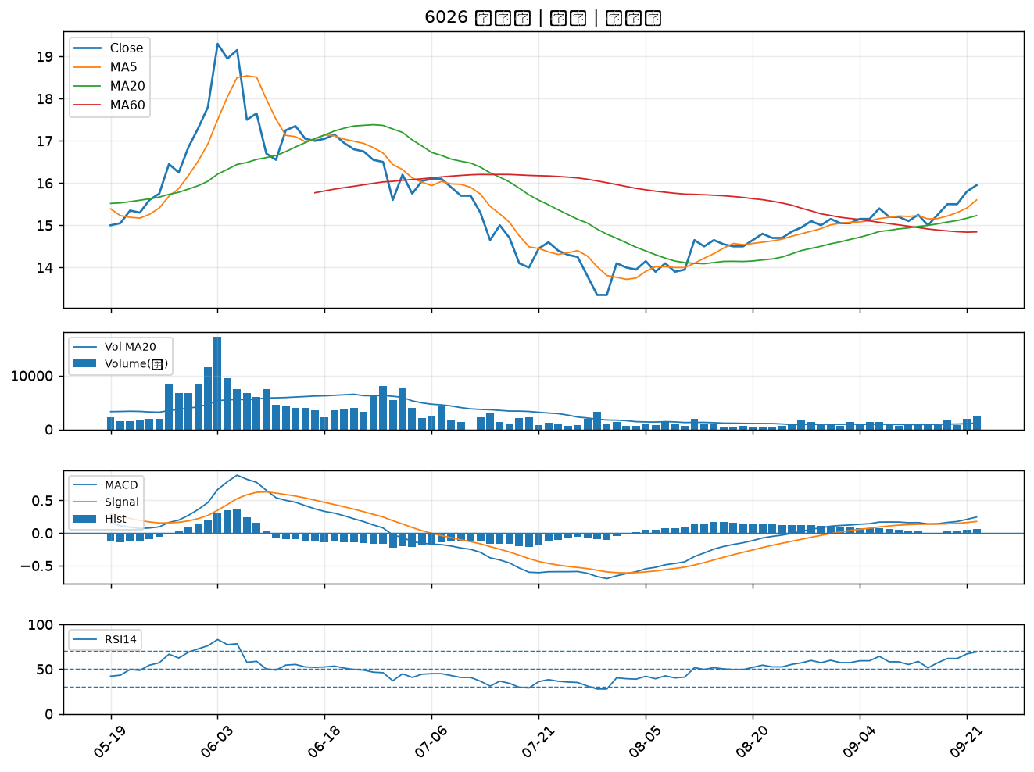

8021 尖點｜A級
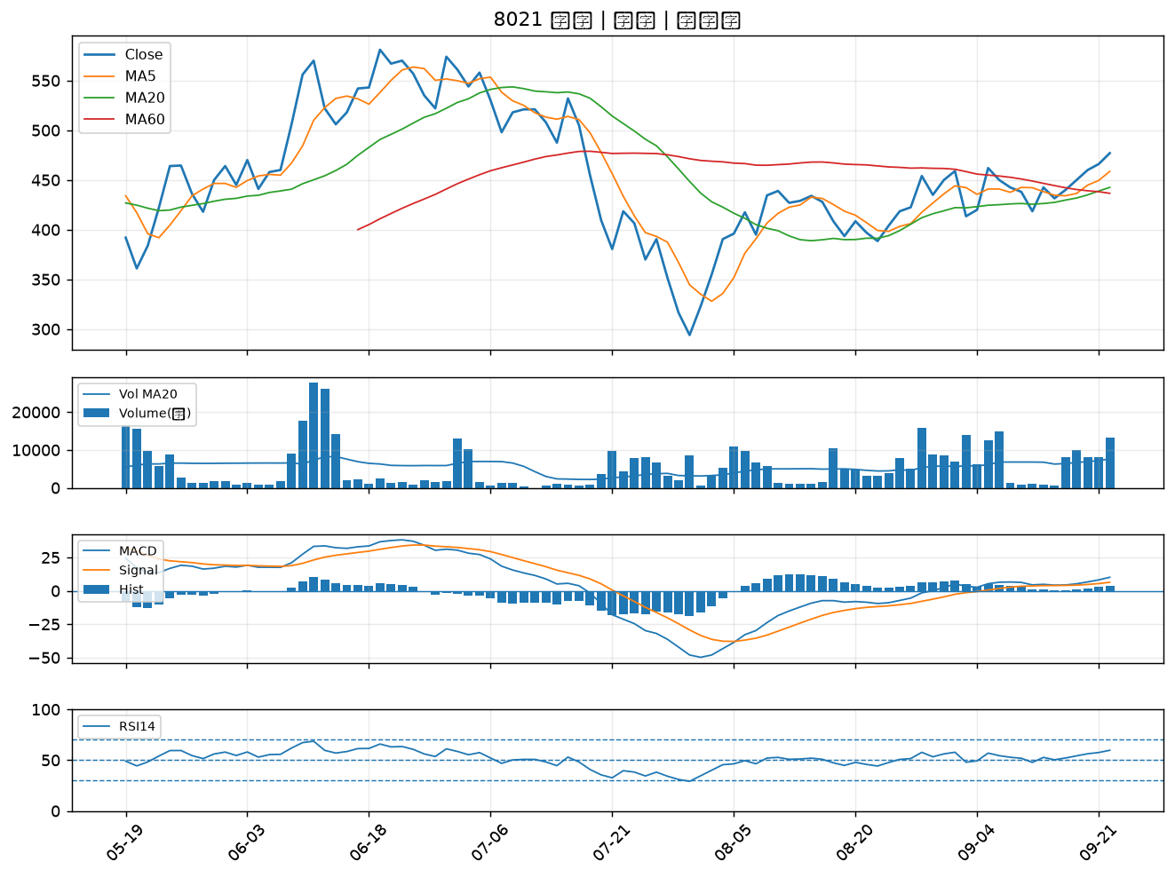

2069 運錩｜A級
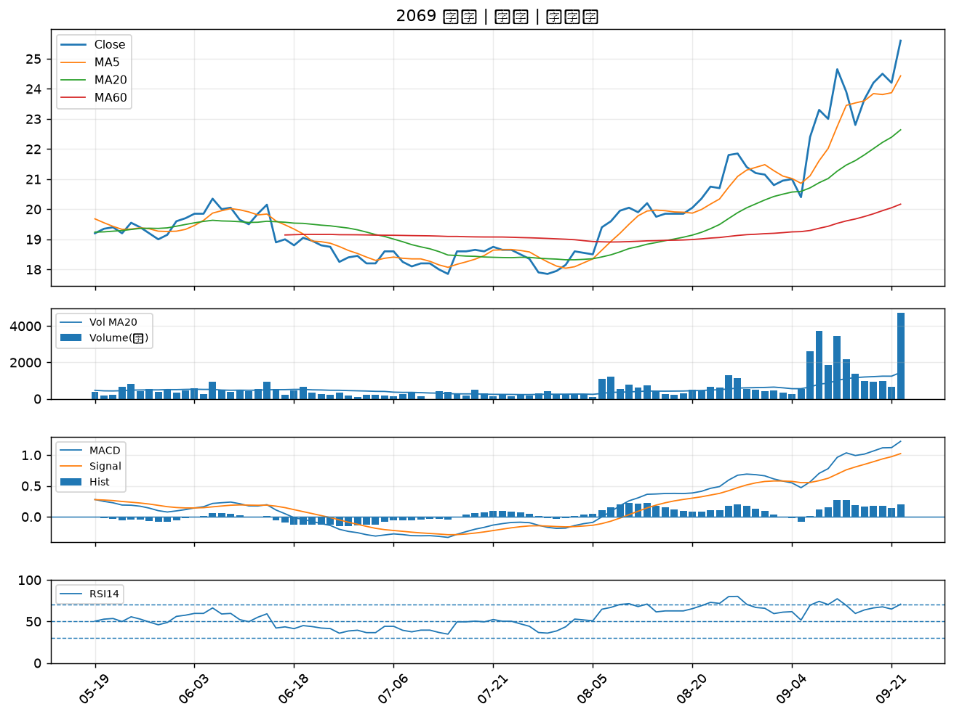

3044 健鼎｜A級
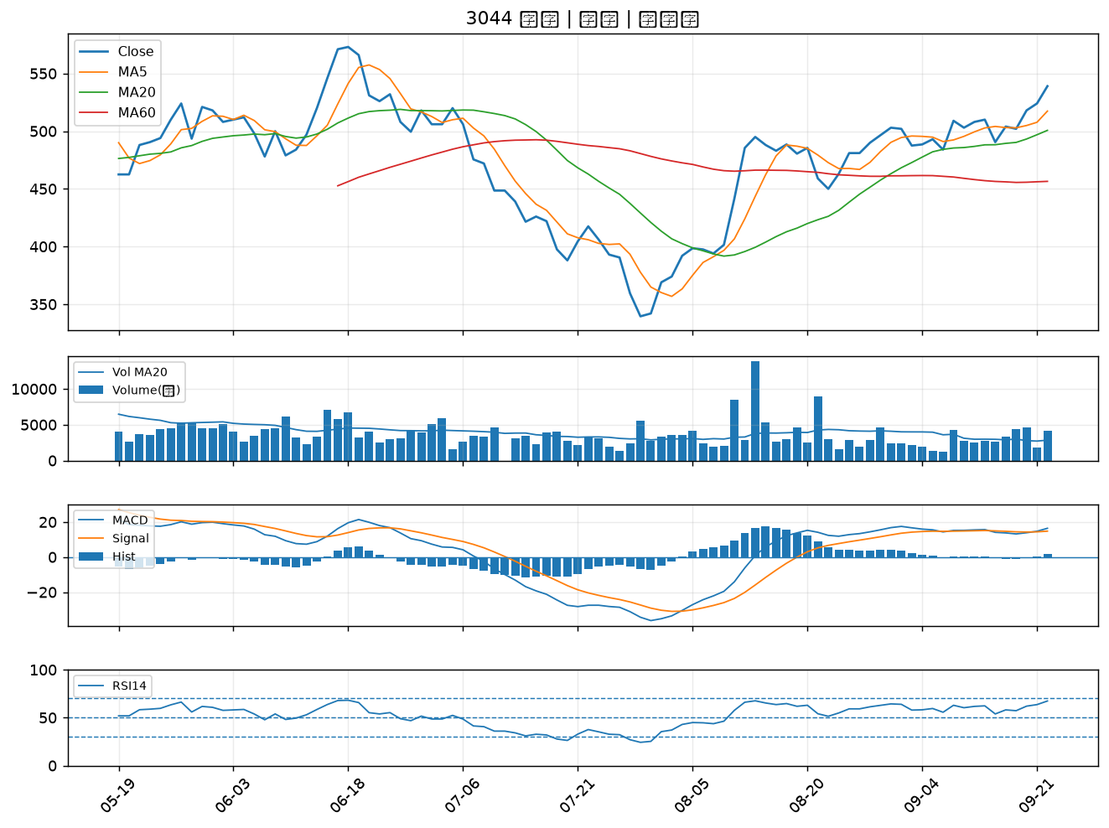

2466 冠西電｜A級
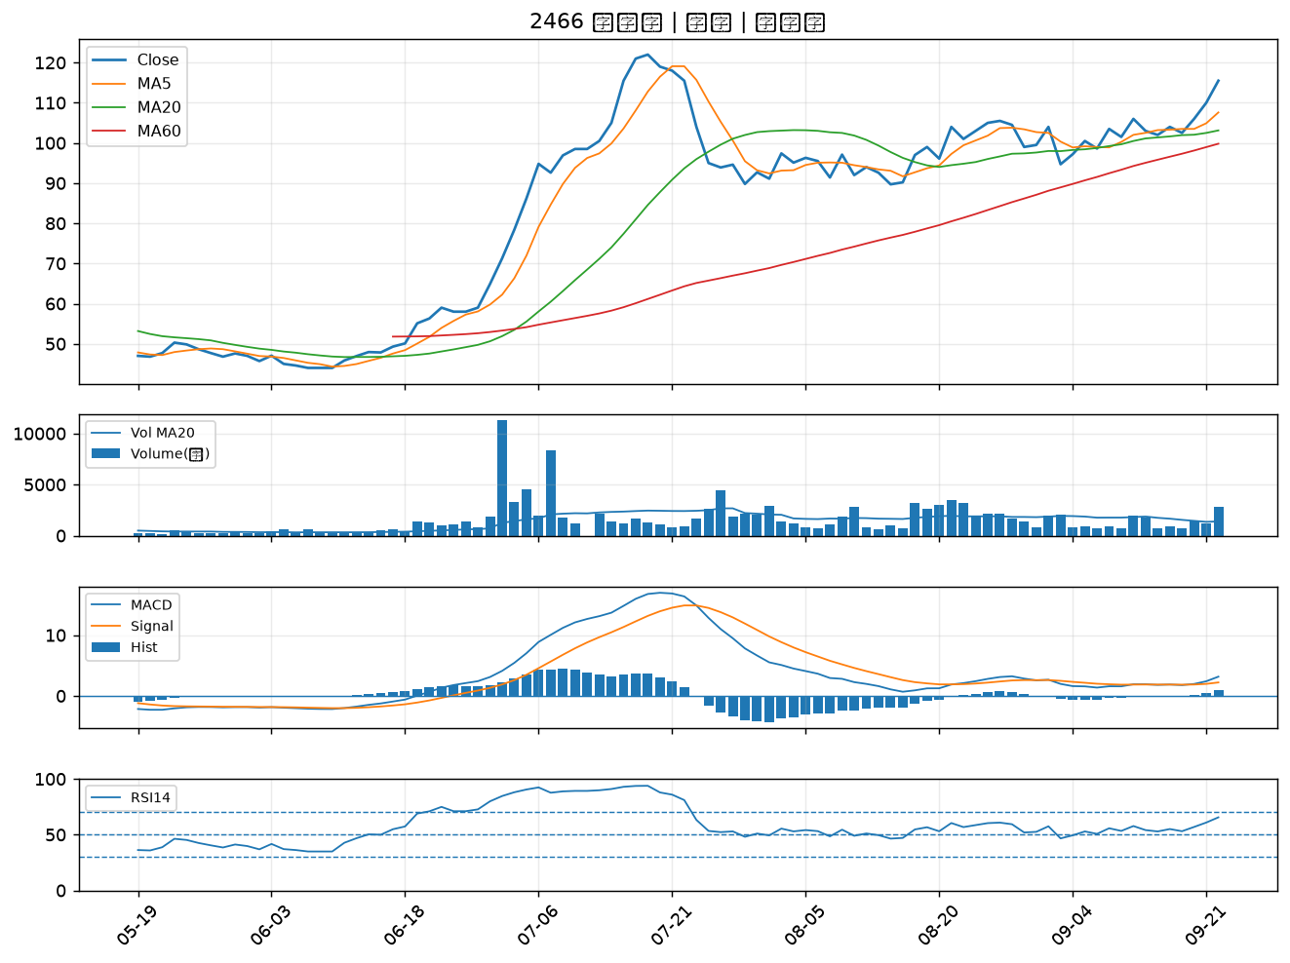

3714 富采｜A級
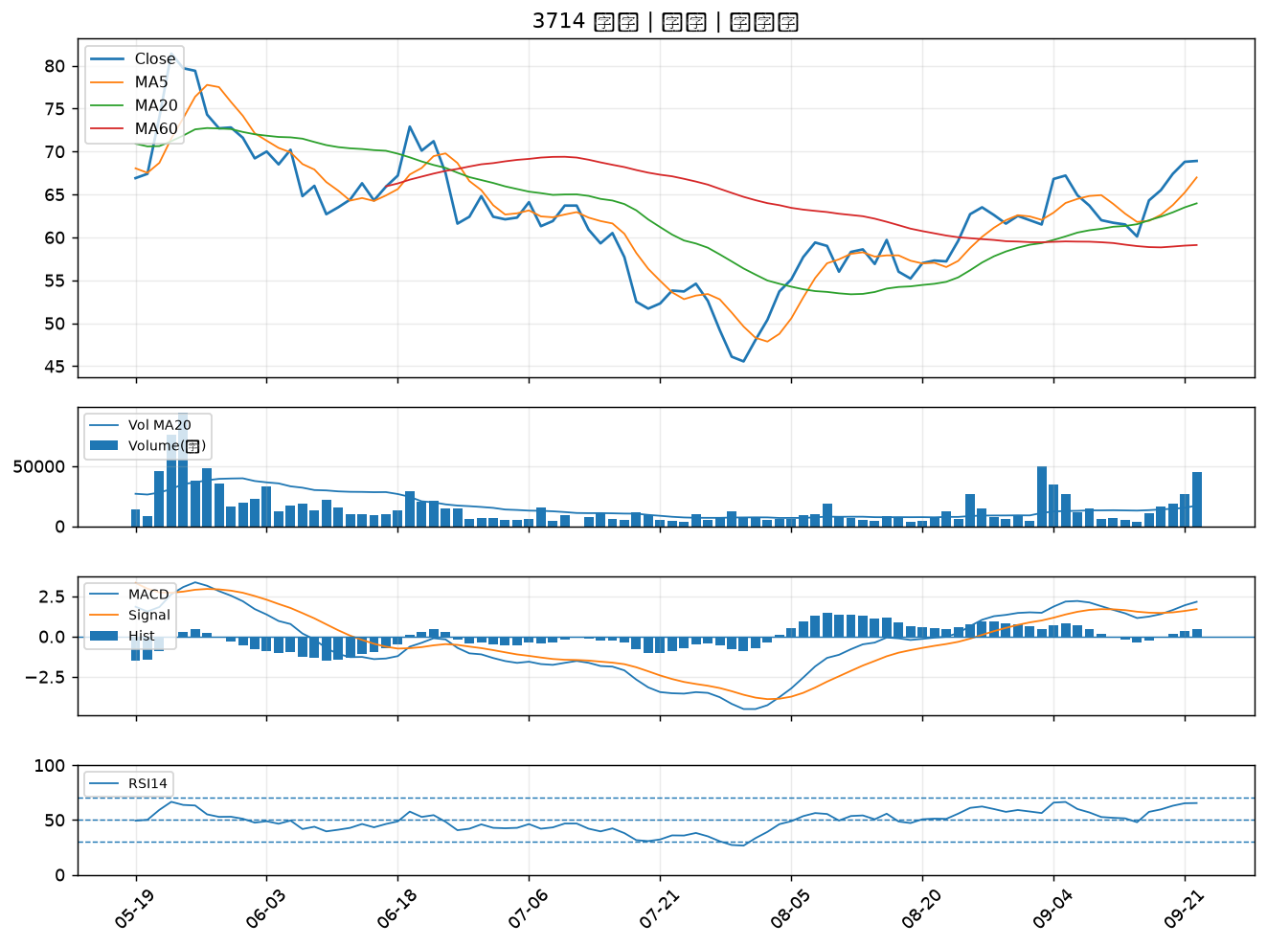

2454 聯發科｜A級
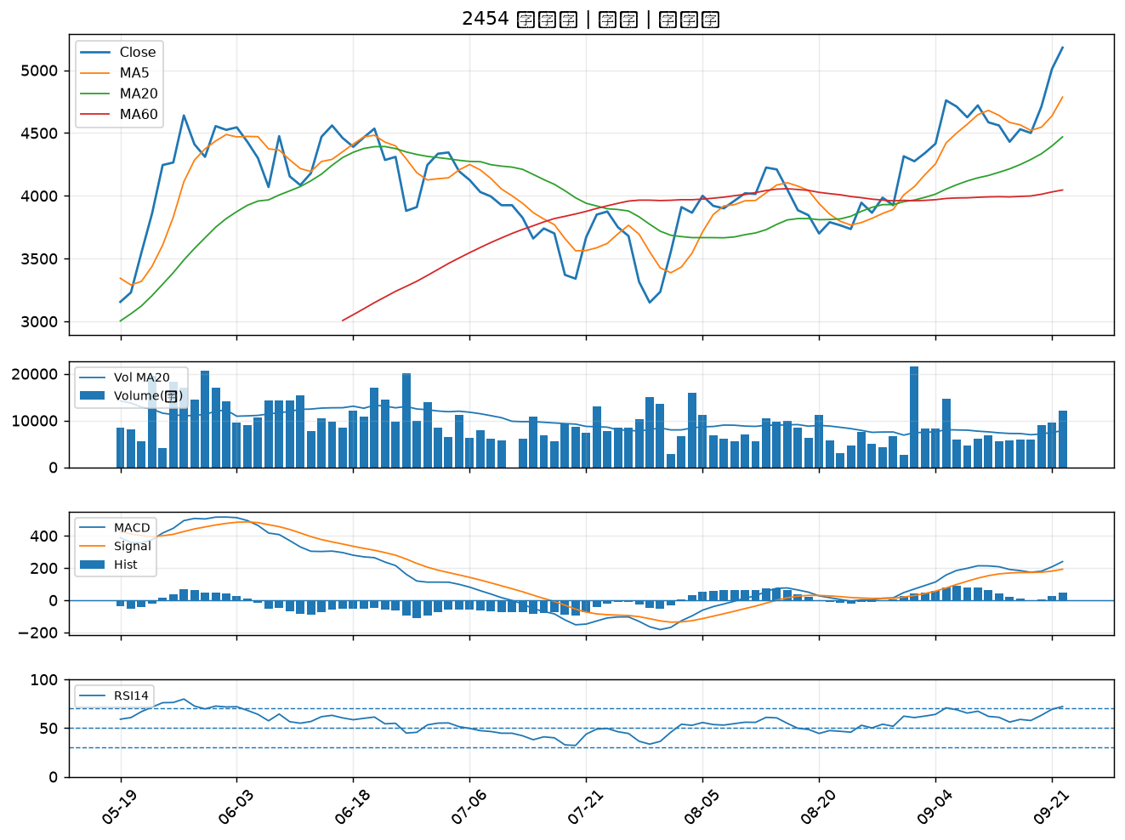

3219 倚強科｜B級
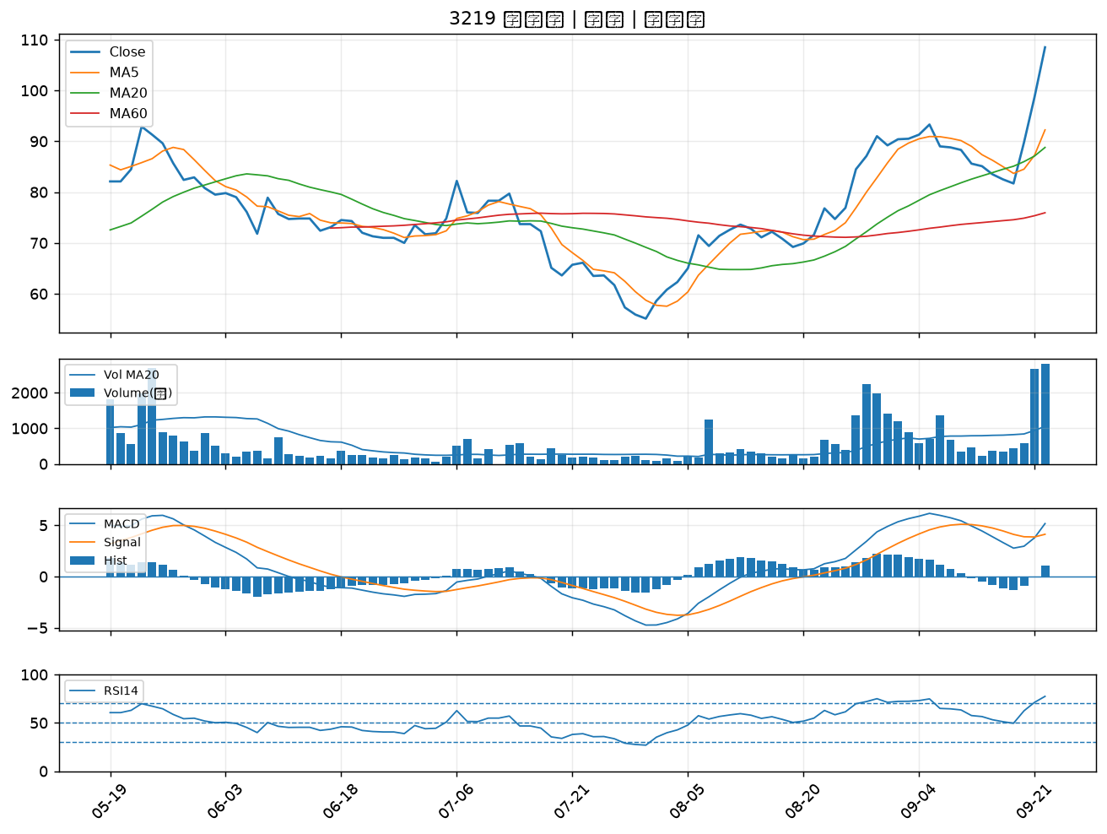

2030 彰源｜B級
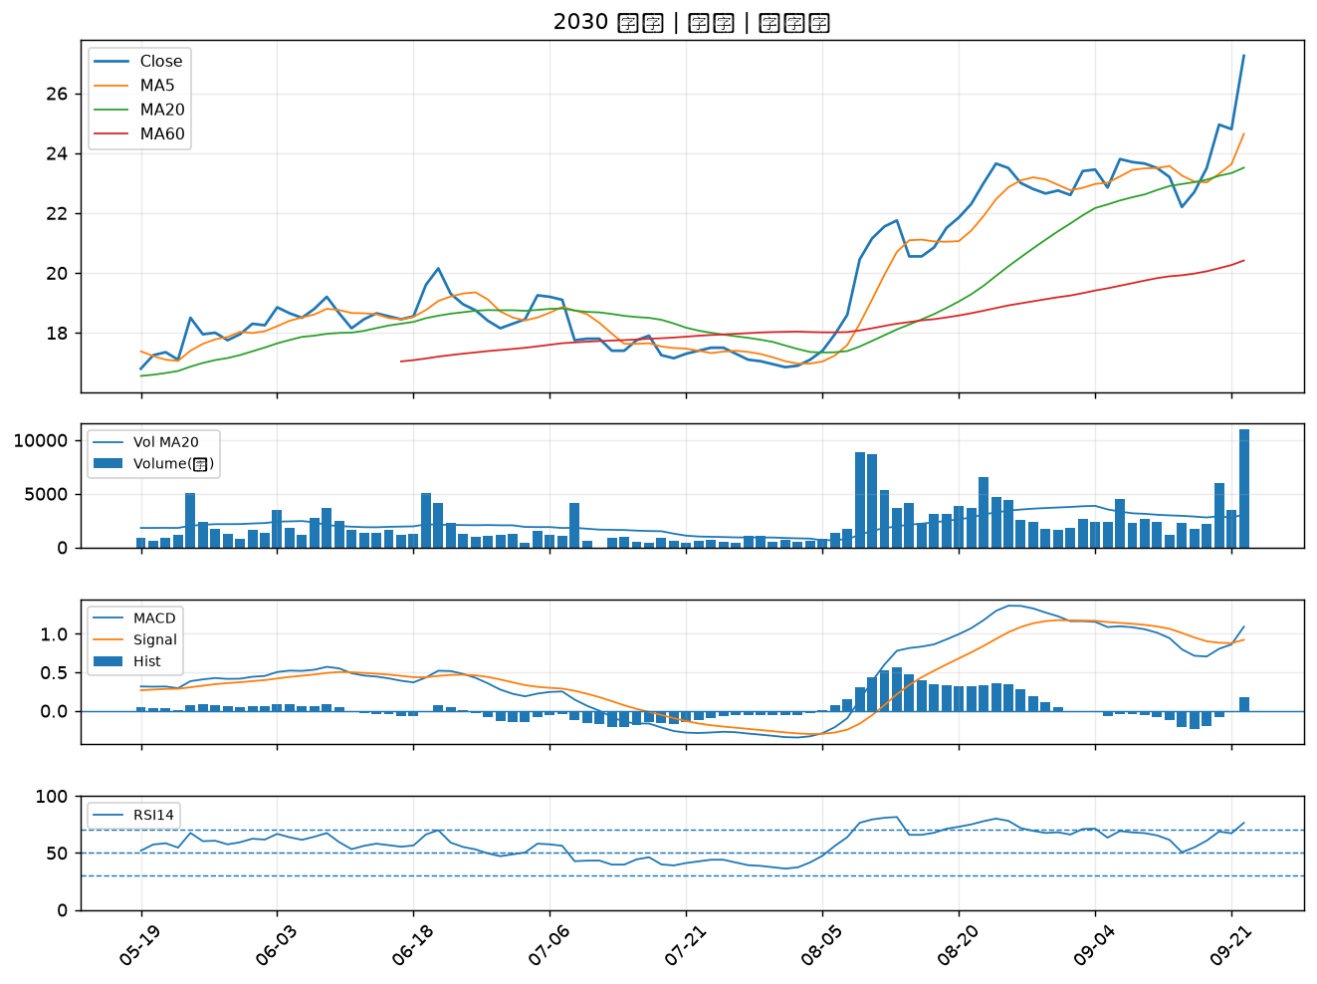

2241 艾姆勒｜B級
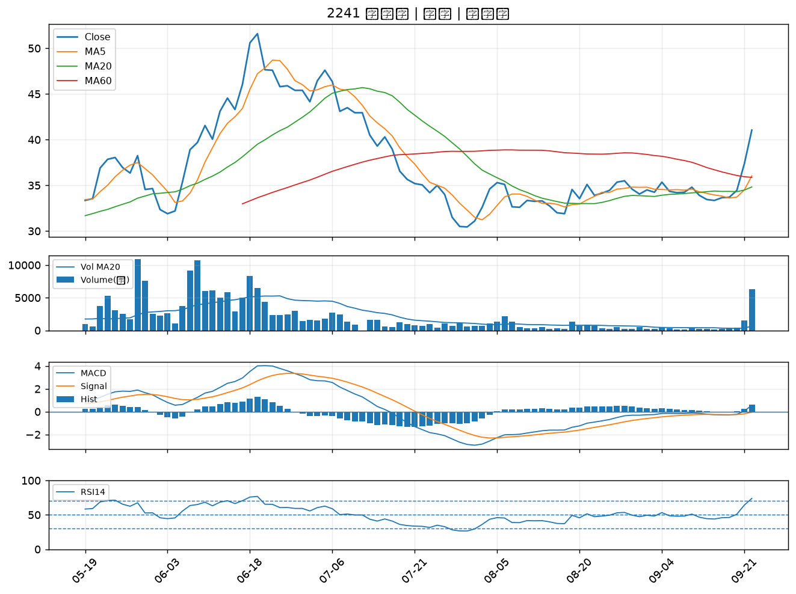

6116 彩晶｜B級
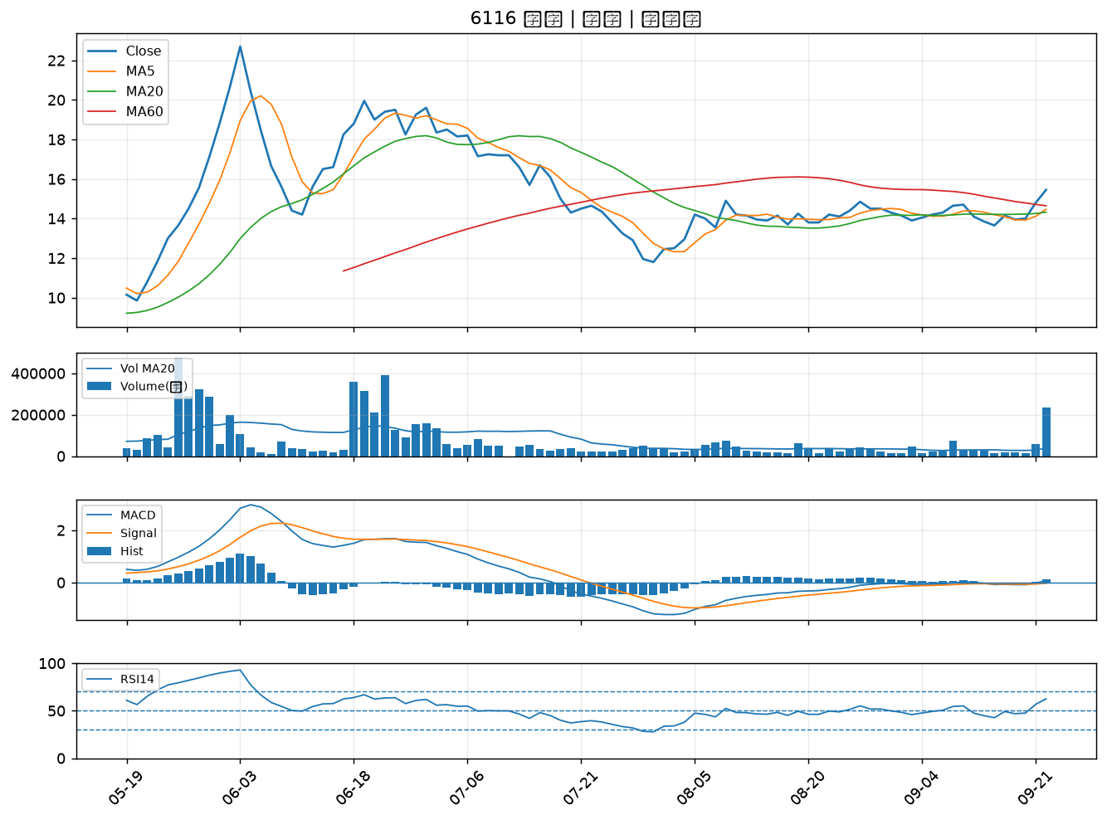

2444 兆勁｜B級
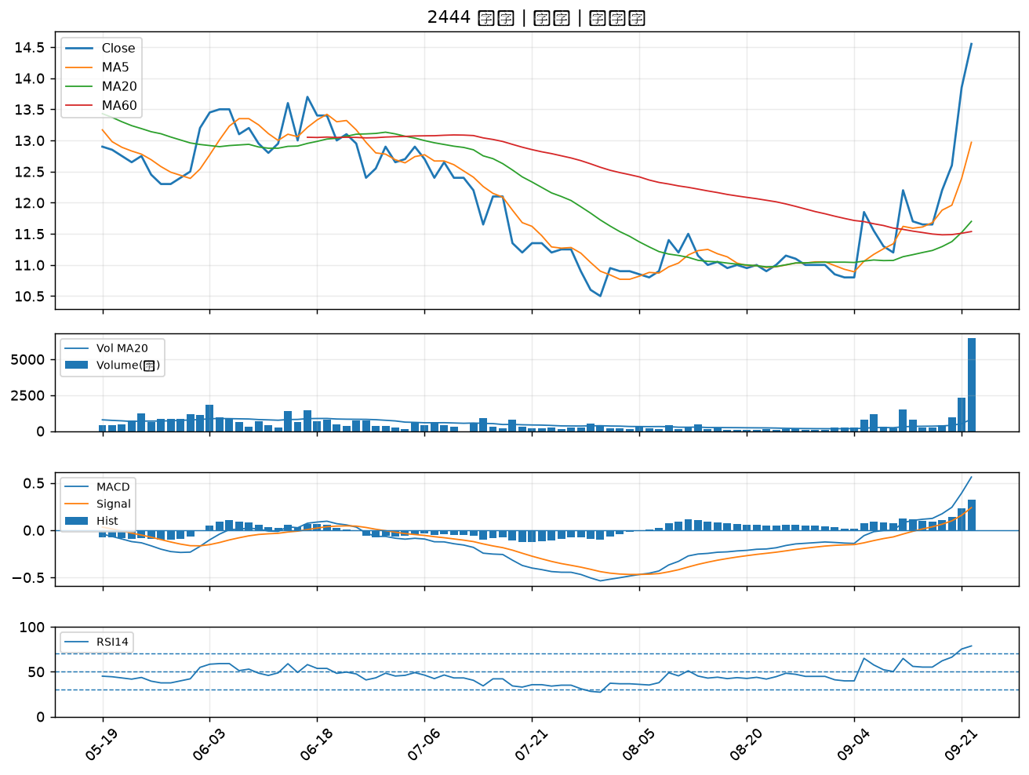

6526 達發｜B級
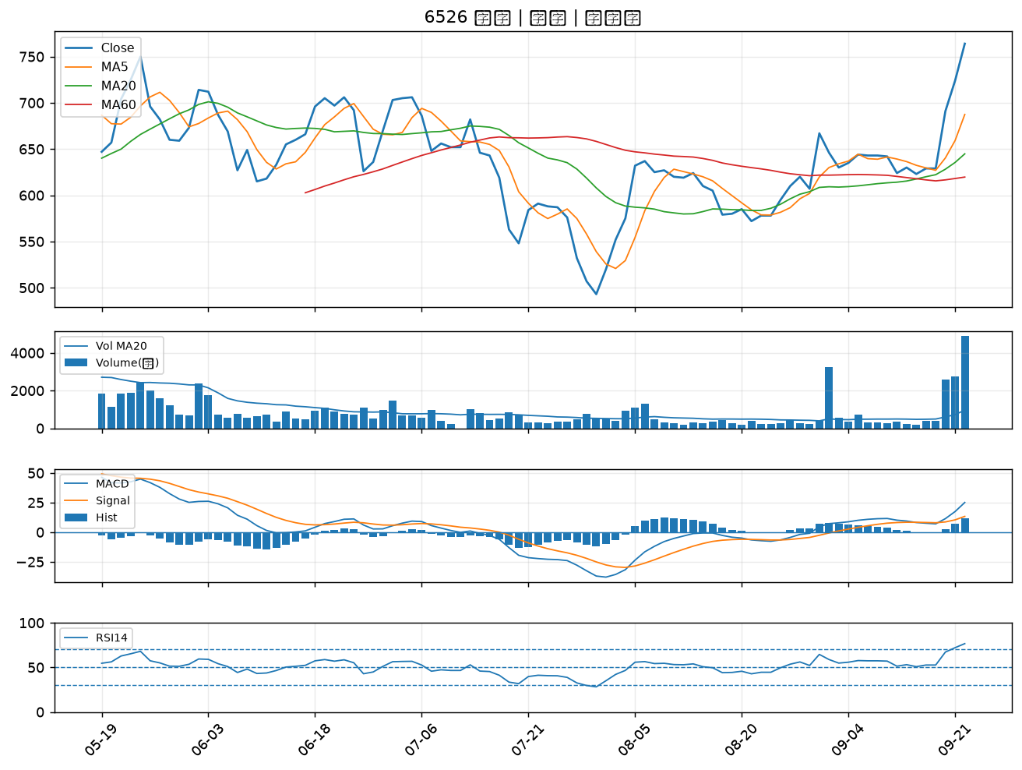

7792 安葆｜B級
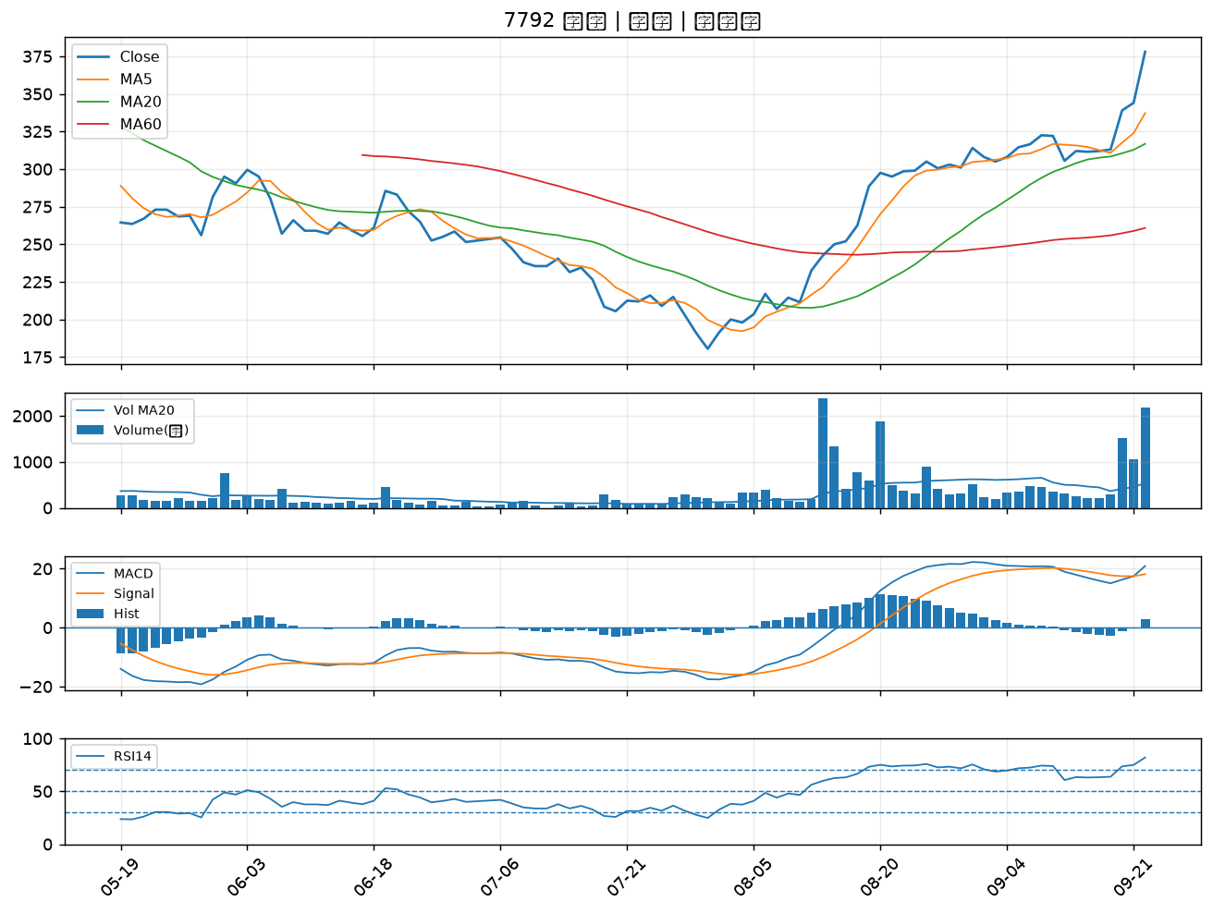

8150 南茂｜B級
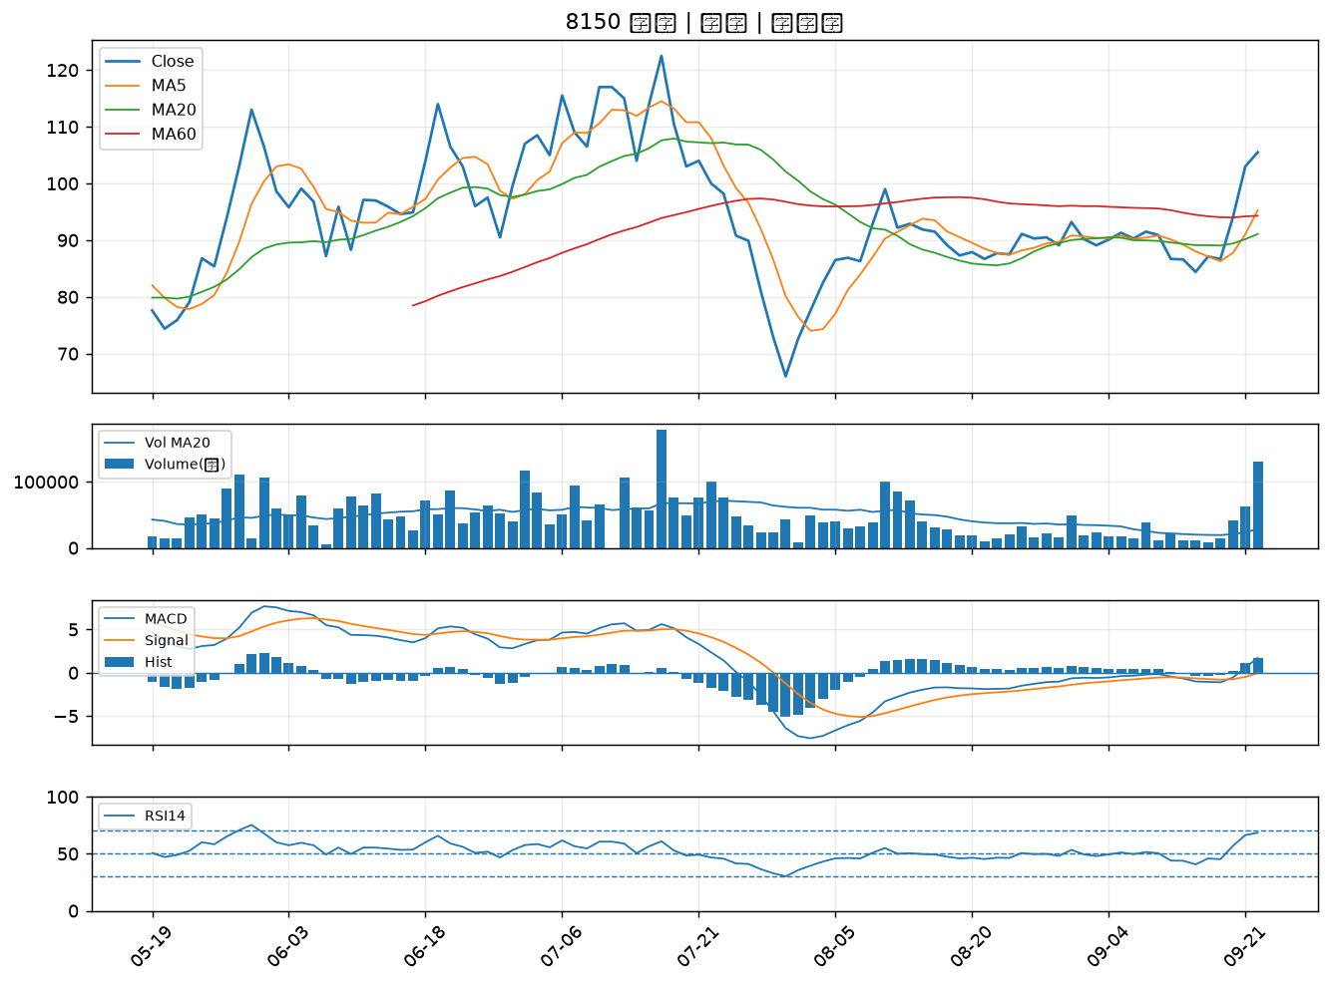

2363 矽統｜B級
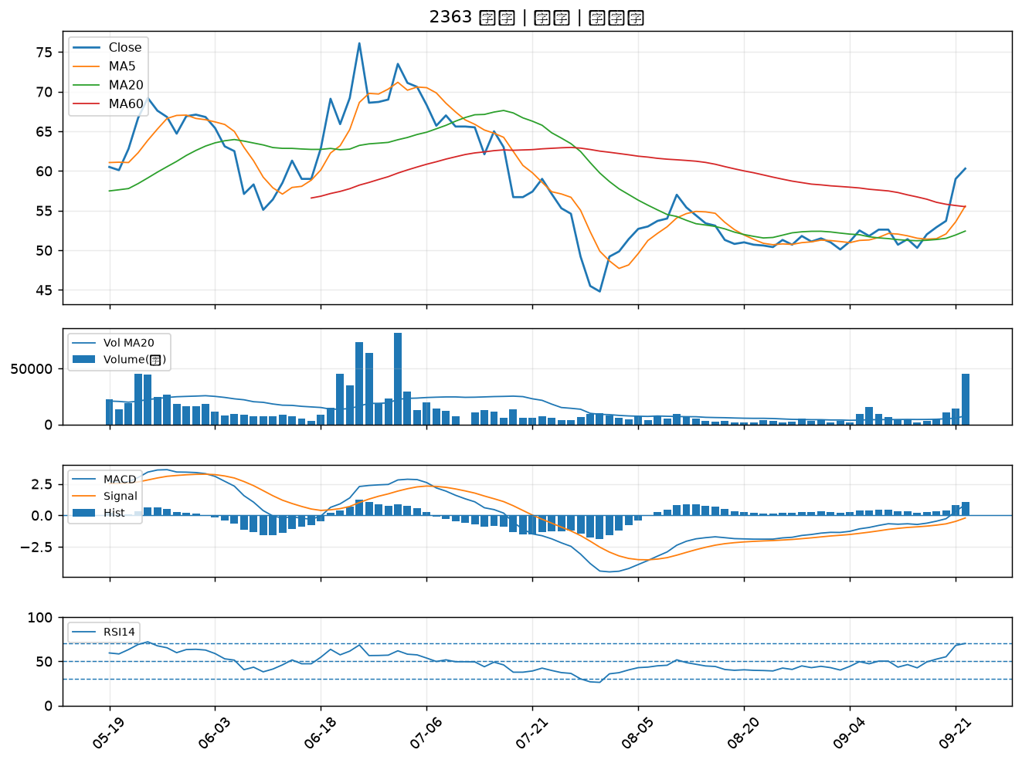

5483 中美晶｜B級
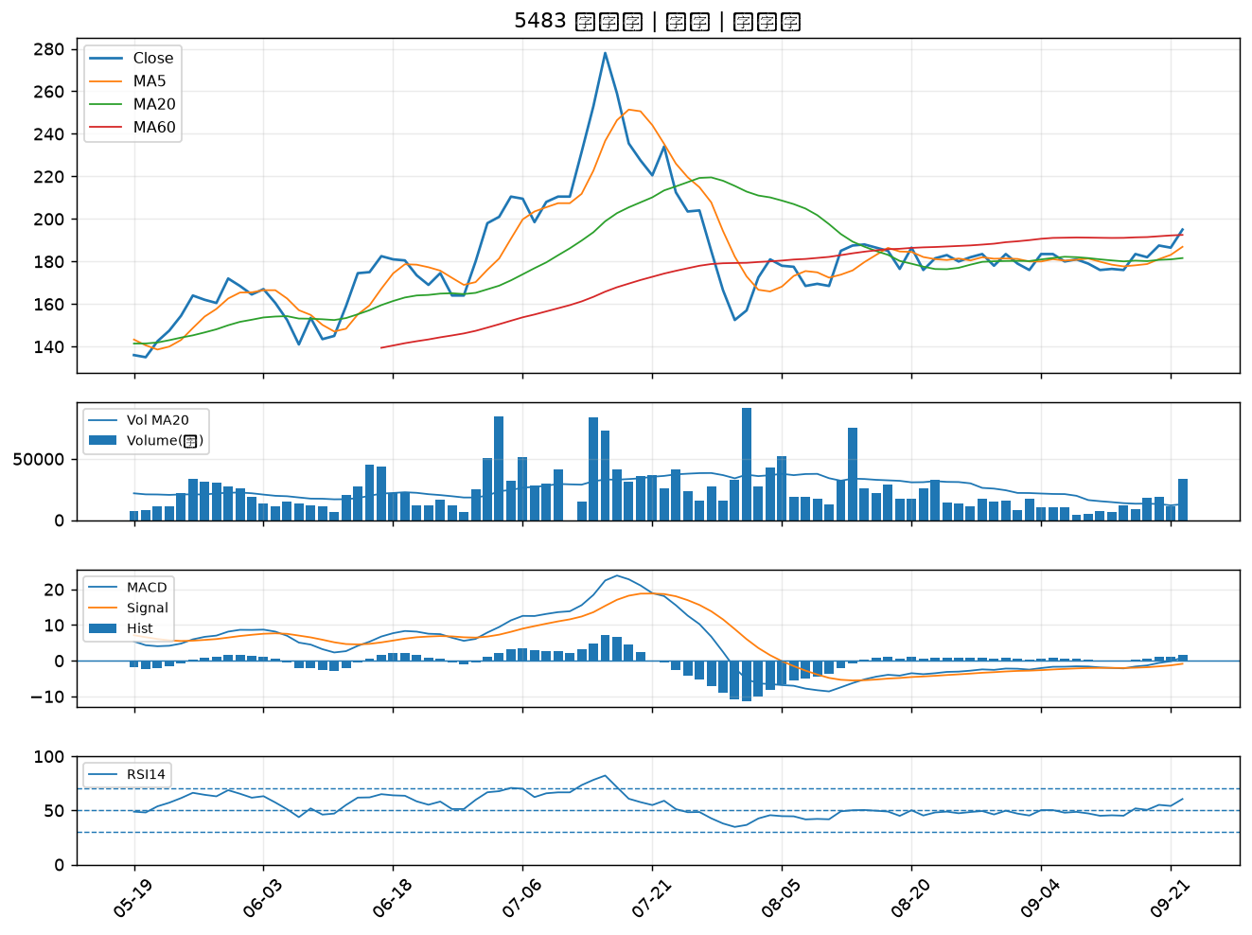

3035 智原｜B級
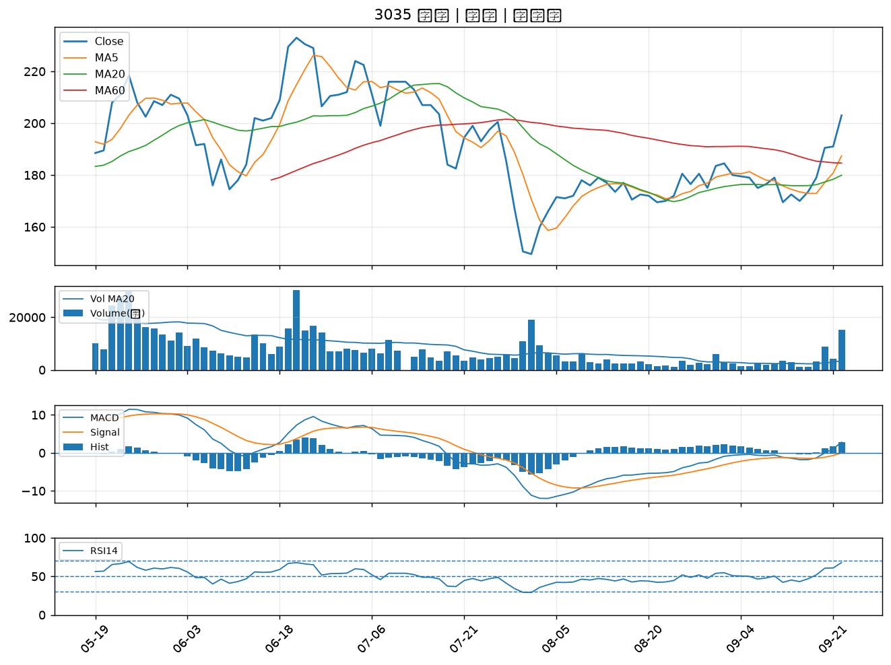

3481 群創｜B級
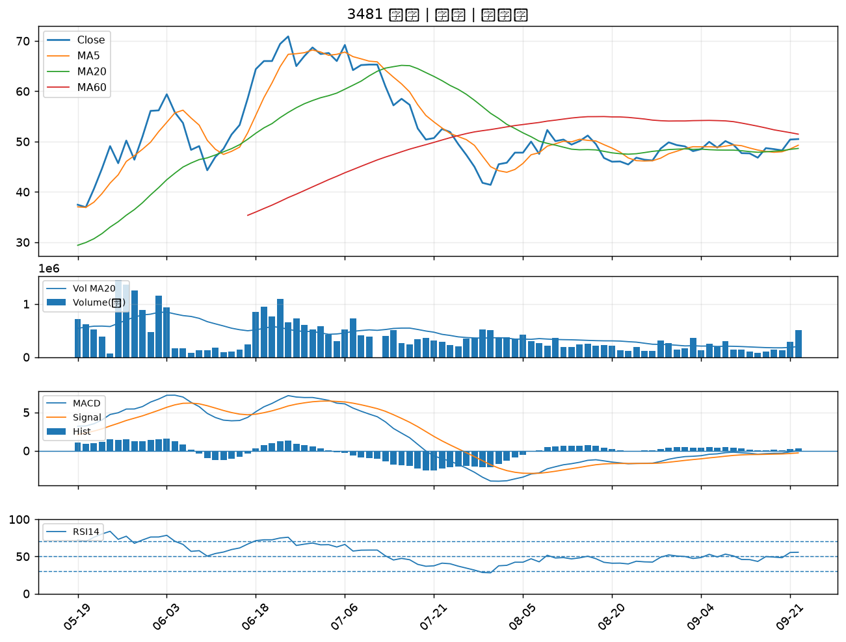

3062 建漢｜B級
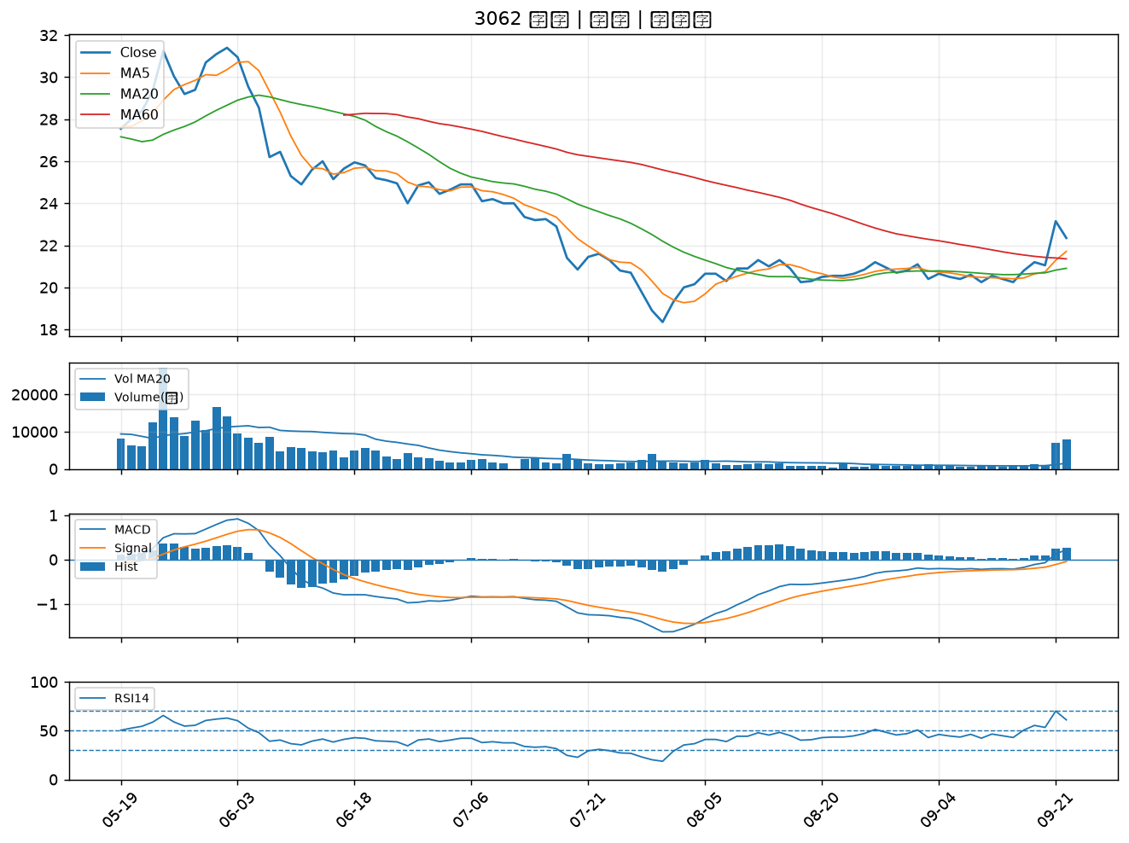

1617 榮星｜B級
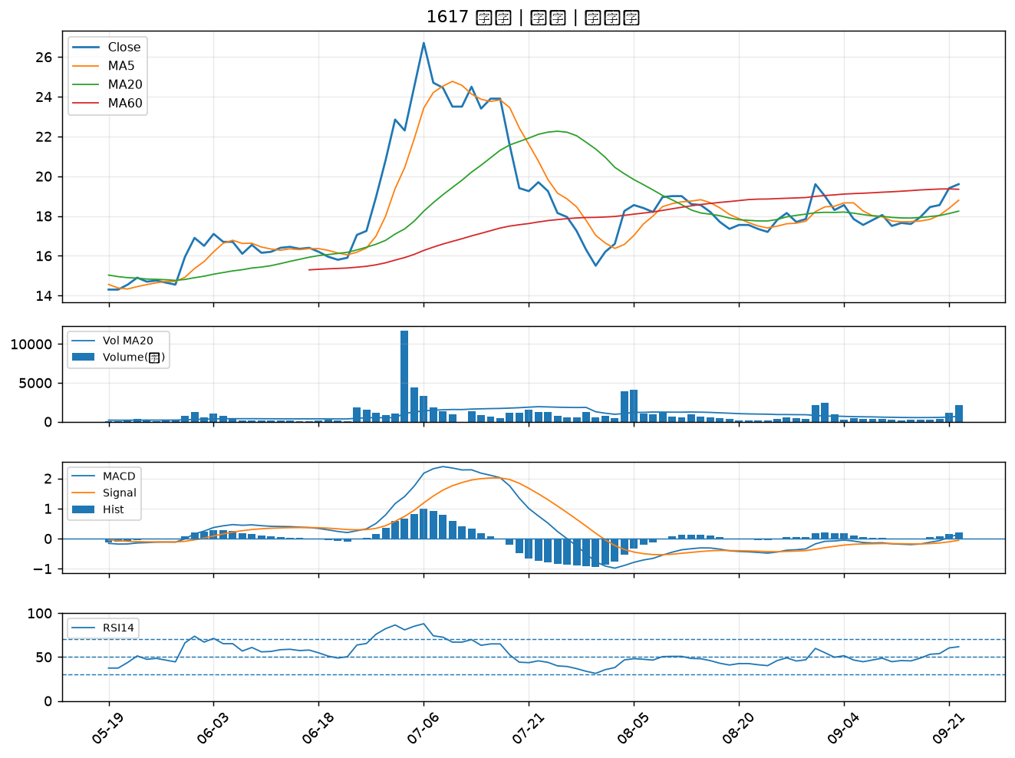

6182 合晶｜B級
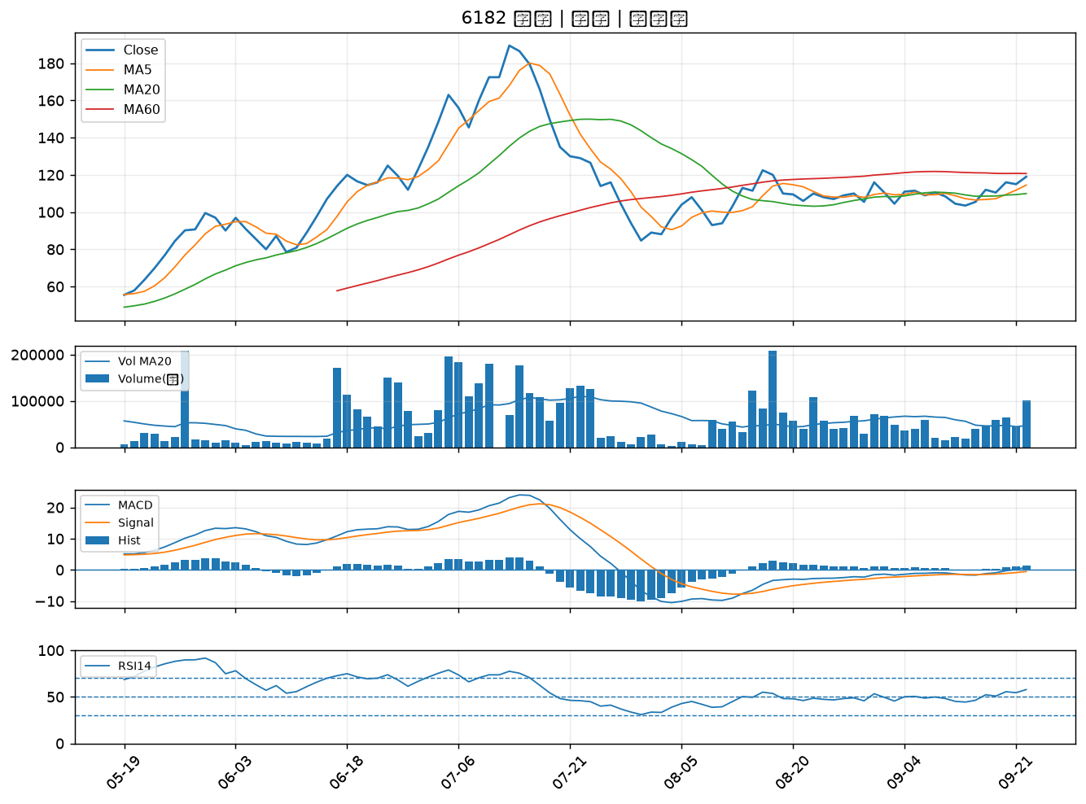

2449 京元電子｜B級
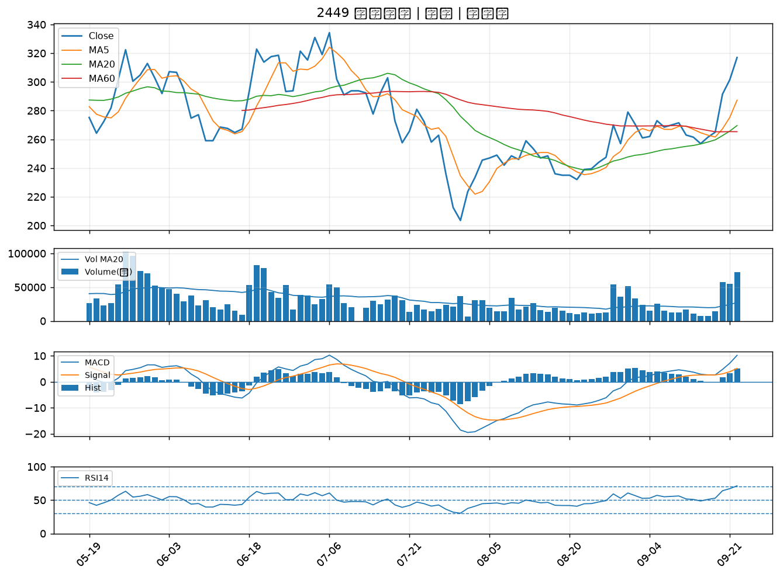

3711 日月光投控｜B級
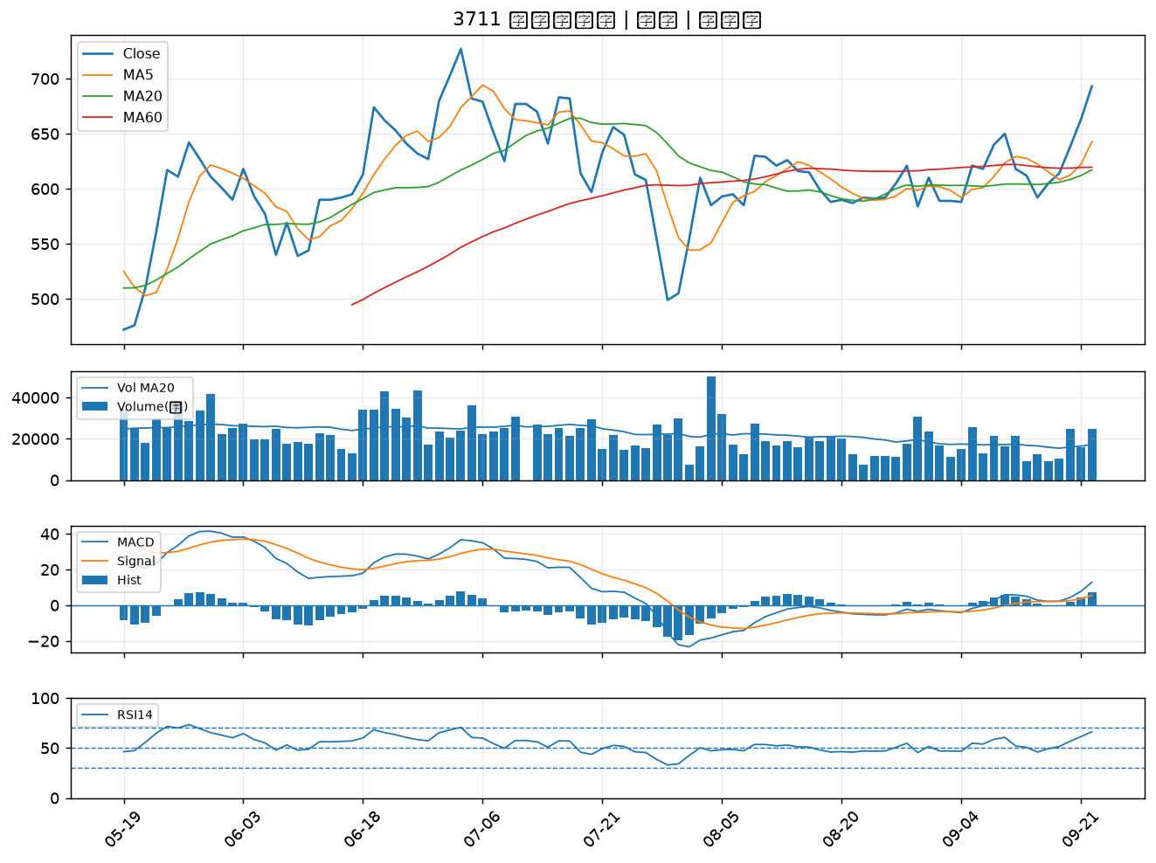

8040 九暘｜B級
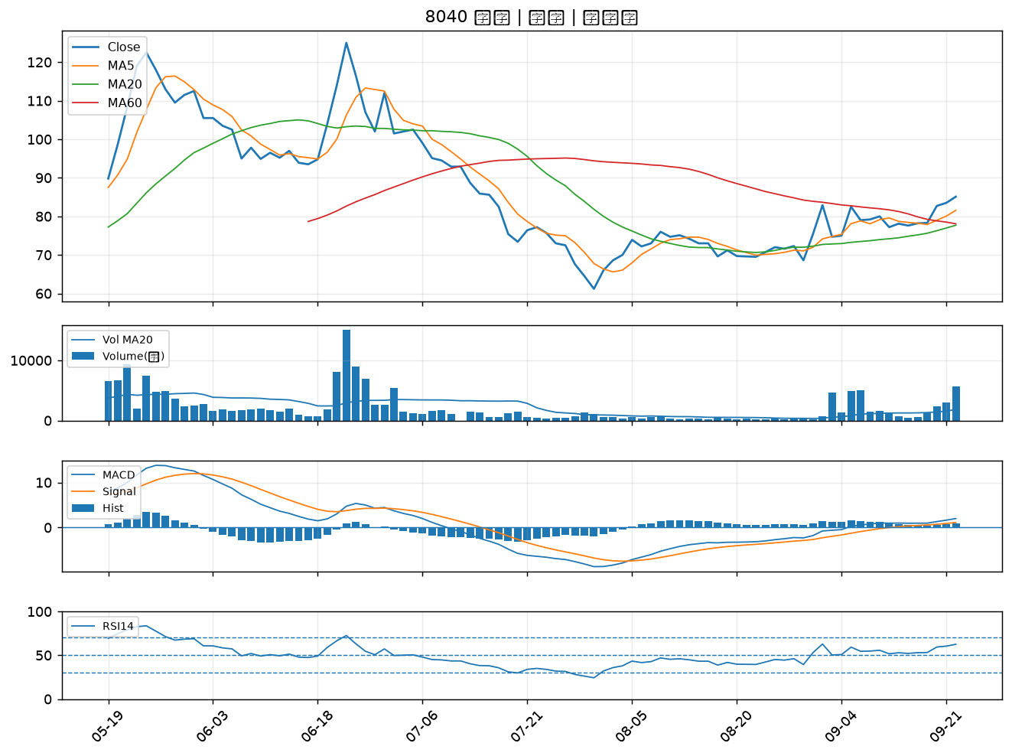

5536 聖暉*｜B級

